상품제안서
PGA 2단자동+3단수동 무지(2칼라) 1P + 죽사바스1P + 130g 면사타올 2P(멀티대) | 상품코드: S24934

 |  |  |  |  |  |  | 02-713-8555 | www.synergygift.co.kr
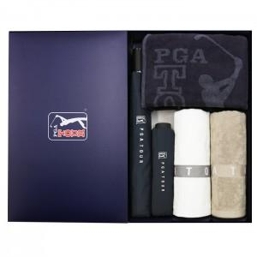

【상세/제작정보】

【인쇄/포장옵션】 | 실크, 자수, 원단1도인쇄 / 포장지포장

【공급단가】 | 수량 | 30~ | 100~ | 500~ | 1,000~ | 2,000~
*VAT별도 | 단가 | 36,140원 | 35,580원 | 34,750원 | 33,360원 | 31,970원

【상품 URL】 | https://www.synergygift.co.kr:443/src/goods_detail.php?gdno=24934

